상품제안서
[아이리버] 스마트 에어펌프 | 상품코드: F23446

 |  |  |  |  |  |  | 02-412-0044 | www.easy1.co.kr
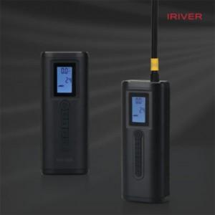

【상세/제작정보】

【인쇄/포장옵션】 | 레이저 / 포장지포장

【공급단가】 | 수량 | 20~ | 100~ | 300~ | 500~ | 1,000~
*VAT별도 | 단가 | 70,200원 | 67,600원 | 65,000원 | 62,400원 | 60,840원

【상품 URL】 | https://dev.easy1.co.kr:443/src/goods_detail.php?gdno=23446

